Kostenkontrolle
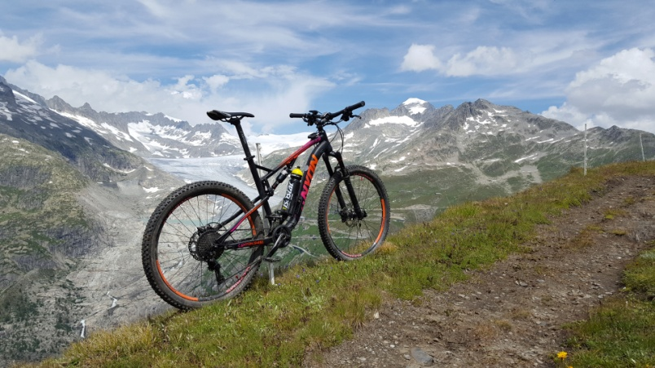 |  |  | CANYON RAINBOW FS17
Total Kosten: | Total Km: | Alter: | CHF/Km: | CHF/Tag: | Km/Tag:
3,296.70 | 650.20 | 36 | 5.07 | 91.57 | 18.06
Datum: | Kilometer: | Bemerkung: |  |  |  | Service: | Materiel: | Zubehör: | Reifen: | Bekleidung
 |  |  |  |  |  | 189.30 | 25.00 | 107.91 | 50.89 | 124.60
2019-01-02 | 513.00 | Helm |  |  |  |  |  |  |  | 124.60
2019-02-28 | 545.36 | SCHWALBE HansDampf EVO 27,5" x 2,35 |  |  |  |  |  |  | 50.89
2019-03-03 | 612.10 | Bremsbeläge |  |  |  |  | 25.00
2019-03-03 | 632.89 | SIGMA SPORT ROX 7.0 GPS |  |  |  |  |  | 107.91
2019-03-03 | 632.89 | Jahresservice |  |  |  | 189.30

 |  |  |  |  |  | 189.30 | 25.00 | 107.91 | 50.89 | 124.60

